Hoja1
2024-05-24

LA PAZ 28 - HAEDO 4460-2005
BUENOS AIRES luquearti@gmail.com
____________________________________________________________________________________
"Bisagras t/ 1842"
"HIERRO PULIDO"

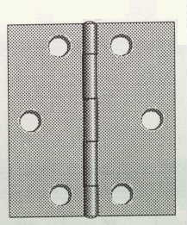

COD. | DESCRIPCION | PRECIO
B-180 | Bisagra 1842 25mm. HºPulido | $ 277.46
B-181 | Bisagra 1842 32mm. HºPulido | $ 307.39
B-182 | Bisagra 1842 38mm. HºPulido | $ 355.55

Envase: CAJA X 48 U.
COD. | DESCRIPCION | PRECIO
B-183 | Bisagra 1842 51mm. HºPulido | $ 379.40
B-184 | Bisagra 1842 63mm. HºPulido | $ 570.46

Envase: CAJA X 24 U.

